1
Informe Nacional de Competividad 2024-2025
Capítulo: ENERGÍA
Gráfica 1: Oferta de energía primaria, Colombia 2022 vs. 2023
Fuente: Ministerio de Minas y Energía (Minenergía, 2025)

Oferta de energía primaria (TJ) - 2022
Oferta de energía primaria (TJ) - 2023
Fuente | 2022 (%) | 2023 (%)
Petróleo | 40.4 | 43.3
Gas natural | 22 | 21.1
Carbón | 13.5 | 13.9
Hidro | 12.1 | 10.1
Leña | 5.8 | 5.7
Bagazo | 4.1 | 3.5
Otros | 1.8 | 2

2.
Informe Nacional de Competividad 2024-2025
Capítulo: ENERGÍA
Gráfica 2: Demanda de energía eléctrica en Colombia 2009 vs. 2024
Fuente: XM (2025)

Año | Demanda (GWh) | Crecimiento
2009 | 54664.21 | 2%
2010 | 56137.03 | 3%
2011 | 57148.18 | 2%
2012 | 59369.9 | 4%
2013 | 60890.32 | 3%
2014 | 63571.23 | 4%
2015 | 66174.75 | 4%
2016 | 66313.48 | 0%
2017 | 66893.04 | 1%
2018 | 69126.78 | 3%
2019 | 71925.02 | 4%
2020 | 70422.13 | -2%
2021 | 74116.61 | 5%
2022 | 76657.13 | 3%
2023 | 79982.06 | 4%
2024 | 82284.86 | 2%

3
Informe Nacional de Competividad 2024-2025
Capítulo: ENERGÍA
Gráfica 3: Generación de energía por tipos de fuentes
Fuente: Fedesarrollo, con base en datos de XM

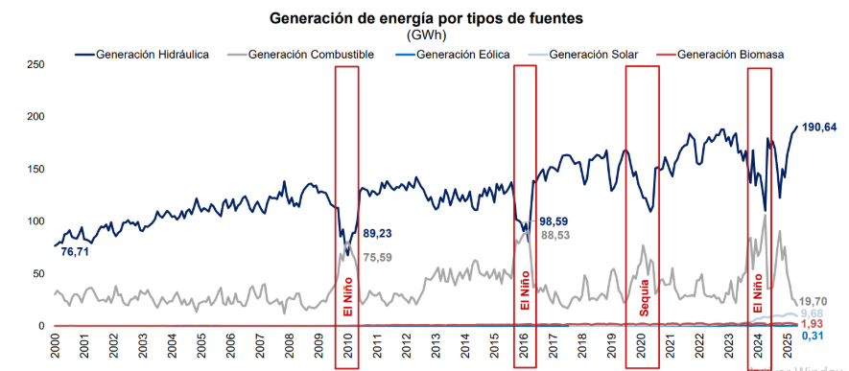

Tomado de: | 2025-05-15 Fedesarrollo

4
Informe Nacional de Competividad 2024-2025
Capítulo: ENERGÍA
Gráfica 4: Generación promedio diaria en GWh/día
Fuente: XM (2025)
 |  |  | Generación promedio diaria en GWh-día
Total GWh-día | 228.94

Fuente | GWh-día | %
Biomasa | 1.26 | 0.55%
Combustible fósil | 22.67 | 9.90%
Eólica | 0.41 | 0.18%
Hidráulica | 190.73 | 84.62%
Solar | 10.78 | 4.71%

Tipo | GWh-día | %
Renovable | 206.27 | 90.10%
No renovable | 22.67 | 9.90%

Tecnología | GWh-día | %
Bagazo | 1.12 | 0.49%
Carbón | 0.05 | 0.02%
Embalse | 168.12 | 73.44%
Eólica | 0.41 | 0.18%
Filo de agua | 25.06 | 11.18%
Fotovoltaica | 10.78 | 4.71%
Gas Importado | 11.45 | 5.00%
Biomasa | 0.14 | 0.06%
Gas Nacional | 6.28 | 2.75%
Líquidos | 0.03 | 0.01%

5
Informe Nacional de Competividad 2024-2025
Capítulo: ENERGÍA
Gráfica 5: Demanda eléctrica en España el 28 de abril de 2025
Fuente: GES y CIP (2025)

Comportamiento de la demanda eléctrica en España el 28 de abril de 2025
 | Demanda (MW) | Desconexión máxima | Inicio recuperación
4/28/2025 | 20000
4/28/2025 | 21000
4/28/2025 | 22000
4/28/2025 | 23500
4/28/2025 | 25000
4/28/2025 | 28000
4/28/2025 | 28000 | 28000
4/28/2025 | 13500 | 13500
4/28/2025 | 13500 |  | 13500
4/28/2025 | 20000 |  | 20000
4/28/2025 | 20000
4/28/2025 | 26000
4/28/2025 | 26000

Fecha-Hora | Demanda (MW) | Desconexión máxima | Inicio recuperación
4/28/25 | 20000
4/28/25 | 21000
4/28/25 | 22000
4/28/25 | 23500
4/28/25 | 25000
4/28/25 | 28000
4/28/25 | 28000 | 28000
4/28/25 | 13500 | 13500
4/28/25 | 13500 |  | 13500
4/28/25 | 20000 |  | 20000
4/28/25 | 20000
4/28/25 | 26000
4/28/25 | 26000

6
Informe Nacional de Competividad 2024-2025
Capítulo: ENERGÍA
Gráfica 6: Balance de energía firme para el cargo por confiabilidad (ENFICC)/demanda con corte a mayo 2025
Fuente: Andeg (2025).

 | 85,018.20 | 1,044.33 | 5,963.96 | 84,654.11 | 82,808.48 | 81,290.97 | 6% | 83,945.44
 | 85,041.20 | 792.37 | 5,963.96 | 88,288.71 | 85,388.19 | 83,004.82 | 1% | 86,118.40
 | 85,041.20 | 622.08 | 5,963.96 | 90,662.08 | 86,947.92 | 83,898.29 | -2% | 87,609.51
 | 91,325.17 | 1,871.29 | - | 92,507.58 | 88,071.86 | 84,431.71 | -2% | 92,038.50
 | 91,075.64 | 1,866.18 | - | 94,447.09 | 89,353.23 | 85,175.58 | -4% | 40,809.79
 | 91,075.64 | 1,866.18 | - | 95,931.88 | 90,211.32 | 85,523.32 | -6% | 40,809.79
 | 91,075.64 | 1,866.18 | - | 97,860.37 | 91,524.15 | 86,335.12 | -8% | 40,809.79
 | 91,325.17 | 1,866.18 | - | 99,870.16 | 92,933.18 | 87,256.40 | -9% | 26,772.05
 | 24 - 25 | 25 - 26 | 26 - 27 | 27 - 28 | 28 - 29 | 29 - 30 | 30 - 31 | 31-32
ENFICC ver - En operación [GWh/año] | 85,018.20 | 85,041.20 | 85,041.20 | 91,325.17 | 91,075.64 | 91,075.64 | 91,075.64 | 91,325.17
ENFICC ver - Futura [GWh/año] | 5,963.96 | 5,963.96 | 5,963.96 | - | - | - | - | -
ENFICC ver - Total [GWh/año] | 90,982.17 | 91,005.16 | 91,005.16 | 91,325.17 | 91,075.64 | 91,075.64 | 91,075.64 | 91,325.17
OEF [GWh/año] | 83,945.44 | 86,118.40 | 87,609.51 | 92,038.50 | 40,809.79 | 40,809.79 | 40,809.79 | 26,772.05
ENFICC No Comprometida [GWh/año] | 7,036.73 | 4,886.75 | 3,395.65 | -713.33 | 50,265.85 | 50,265.85 | 50,265.85 | 64,553.11
PNDC [GWh/año] | 1,044.33 | 792.37 | 622.08 | 1,871.29 | 1,866.18 | 1,866.18 | 1,866.18 | 1,866.18
Oferta Total | 92,026.50 | 91,797.53 | 91,627.24 | 93,196.45 | 92,941.82 | 92,941.82 | 92,941.82 | 93,191.34
Py Dem UPME IC 95% S 12-24 [GWh/año] | 88,038.07 | 93,621.06 | 97,503.47 | 100,691.72 | 103,858.83 | 106,514.34 | 109,594.98 | 112,730.47
Py Dem UPME IC 68% S 12-24 [GWh/año] | 86,510.41 | 91,214.05 | 94,415.99 | 96,998.76 | 99,612.78 | 101,741.51 | 104,303.81 | 106,933.42
Py Dem UPME EscM 12-24 [GWh/año] | 84,654.11 | 88,288.71 | 90,662.08 | 92,507.58 | 94,447.09 | 95,931.88 | 97,860.37 | 99,870.16
Py Dem UPME IC95% Inf 12-24 [GWh/año] | 81,290.97 | 83,004.82 | 83,898.29 | 84,431.71 | 85,175.58 | 85,523.32 | 86,335.12 | 87,256.40
Py Dem UPME IC68% Inf 12-24 [GWh/año] | 82,808.48 | 85,388.19 | 86,947.92 | 88,071.86 | 89,353.23 | 90,211.32 | 91,524.15 | 92,933.18
Δ (ENFICC - PyDem 24 Escenario Medio)/PyDem EscMedio | 6% | 1% | -2% | -2% | -4% | -6% | -8% | -9%
Excedente (+3%) [GWh/año] - Esc Medio | 7,372.39 | 3,508.82 | 965.16 | 688.87 | -4,338.68 | -5,868.02 | -7,854.36 | -9,674.92
Capacidad (+3%) [MW] - Esc Medio | 841.60 | 400.55 | 110.18 | 78.64 | -495.28 | -669.86 | -896.62 | -1,104.44
Capacidad con tecnologías por igual (+3% demanda) [MW] -Esc. Medio | 3,926.08 | 1,868.58 | 513.99 | 366.85 | -2,310.51 | -3,124.94 | -4,182.74 | -5,152.26

7
Informe Nacional de Competividad 2024-2025
Capítulo: ENERGÍA
Gráfica 7: Comportamiento histórico de las reservas probadas de gas, 2012-2023
Fuente: Fedesarollo y Agencia Nacional de Hidrocarburos (ANH) (2025).

Año | Reservas probadas (Gpc) | R/P
2012 | 5,727 | 13.4
2013 | 5,508 | 12.1
2014 | 4,759 | 11.3
2015 | 4,361 | 9.9
2016 | 4,024 | 9.7
2017 | 3,896 | 10
2018 | 3,782 | 9
2019 | 3,163 | 8.1
2020 | 2,949 | 7.7
2021 | 3,164 | 8
2022 | 2,817 | 7.2
2023 | 2,373 | 6.1

8
Informe Nacional de Competividad 2024-2025
Capítulo: ENERGÍA
Gráfica 8: Variación anual del Índice de Precios al Consumidor (IPC) de electricidad de Colombia
Fuente: Corficolombiana (2024).

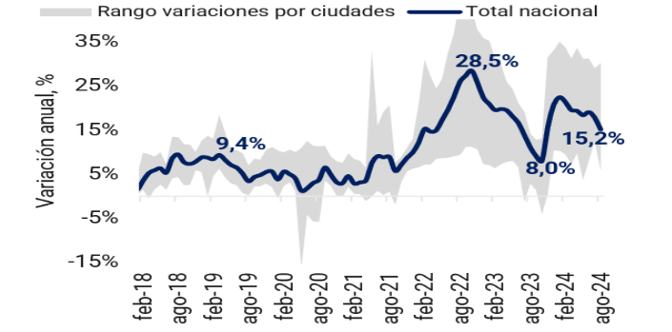

Tomado de: | https://investigaciones.corfi.com/documents/38211/0/20240930.pdf/1435a6fe-4eaf-44cc-e2d7-b4818fcbdf3f

9.
Informe Nacional de Competividad 2024-2025
Capítulo: ENERGÍA
Gráfica 9: Resultados del World Energy Trilemma Index 2024 para América Latina y el Caribe
Fuente: World Energy Council (2025).

Índice del Trilema Energético por País
País | Ranking Regional | Calificación | Seguridad Energética | Equidad Energética | Sostenibilidad Ambiental | Contexto País | Puntaje Total
Honduras | 18 | DDBd | 15 | 13 | 12 | 5 | 40
Nicaragua | 17 | DDBd | 15 | 14 | 13 | 5 | 42
Guatemala | 13 | BDBd | 15 | 17 | 13 | 5 | 45
Jamaica | 16 | DCBb | 17 | 16 | 13 | 5 | 46
Trinidad & Tobago | 15 | DADc | 19 | 14 | 13 | 5 | 46
República Dominicana | 14 | DCBc | 17 | 15 | 14 | 5 | 46
Bolivia | 12 | ACBd | 20 | 18 | 15 | 5 | 53
El Salvador | 11 | CCAd | 18 | 20 | 15 | 5 | 53
Paraguay | 10 | CCAd | 18 | 20 | 17 | 5 | 55
Panama | 7 | CCAc | 18 | 23 | 18 | 5 | 59
Colombia | 9 | BCAc | 19 | 22 | 19 | 5 | 60
Ecuador | 6 | BCAd | 19 | 22 | 19 | 5 | 60
Brasil | 5 | ACAc | 22 | 20 | 18 | 5 | 60
Costa Rica | 4 | CBAb | 18 | 23 | 19 | 5 | 60
Perú | 8 | ACAc | 22 | 21 | 18 | 5 | 61
Argentina | 3 | ABBd | 24 | 20 | 17 | 5 | 61
Chile | 2 | BBBa | 22 | 24 | 20 | 5 | 66
Uruguay | 1 | BBAb | 23 | 24 | 23 | 5 | 70

10
Informe Nacional de Competividad 2024-2025
Capítulo: ENERGÍA
Gráfica 10: Principales modelos energéticos que incluyen comportamiento y transición energética.
Fuente: Fodstand et al. (2022)

Bale et al. 2015
Li 2017

Actores, agentes y prácticas

Transiciones Energéticas

Anable et al. 2012
Fortes et al. 2015
Li et al. 2015
McDowall 2014

Política y políticas energéticas

11
Informe Nacional de Competividad 2024-2025
Capítulo: ENERGÍA
Gráfica 10: Principales acuerdos de sector
Fuente: Fuente: elaboración propia. Información obtenida del king of meeting 2025.

